Лист 1
Прайс-лист
МИР ПРЯЖИ

В валюте: руб. (курс 1).
Цены указаны на 07.08.2020

№ | Номенклатура/ Характеристика номенклатуры | Описание | Изображение | Артикул | Цена | Ед. | Остаток | Ссылка на сайт
 | Фигурный дырокол "АСТРА" для края JF-829M, 4,4*0,8cм | Фигурный дырокол "АСТРА" для края JF-829M, 4,4*0,8cм | 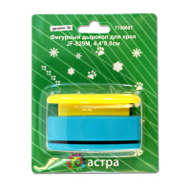 | 7709607 | 108.97 |  |  | Изображение
 | Фигурный дырокол "АСТРА" для края JF-829M, 4,4*0,8cм (дизайн 18) |  |  |  | 108.97 | шт | 2 | Изображение
 | Фигурный дырокол «Астра» CD-99S, 18 мм | Фигурный дырокол «Астра» CD-99S, 18 мм | 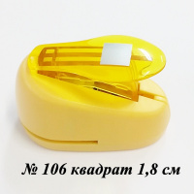 | 7709603 | 103.33 |  |  | Изображение
 | Фигурный дырокол «Астра» CD-99S, 18 мм (106 - квадрат) |  | 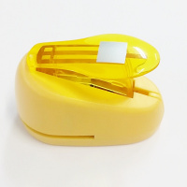 |  | 103.33 | шт | 1 | Изображение

